1.1
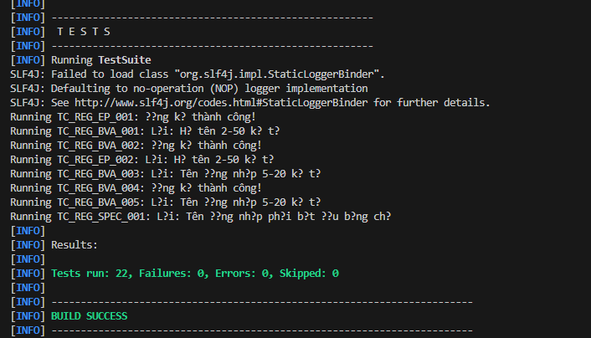
Yêu cầu 1
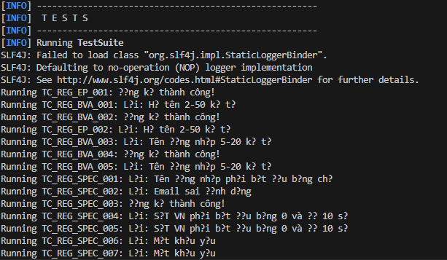

Yêu cầu 2

Trường họ và tên
Lớp HỢP LỆ (đại diện) | Lớp KHÔNG HỢP LỆ (đại diện) | Lý do / Quy tắc phân lớp
Chuỗi chữ cái + dấu cách, 2–50 ký tự → "Nguyen Van A" | Rỗng / chỉ khoảng trắng → "" | Bắt buộc không được để trống
 | Chứa ký tự đặc biệt / số → "Nguyen123!" | Chỉ chứa chữ cái (có dấu) và dấu cách
 | Độ dài 1 ký tự → "A" | Dưới giới hạn tối thiểu (min=2)
 | Độ dài 51+ ký tự → chuỗi 51 ký tự | Vượt giới hạn tối đa (max=50)

Trường tên đăng nhập
Lớp HỢP LỆ (đại diện) | Lớp KHÔNG HỢP LỆ (đại diện) | Lý do / Quy tắc phân lớp
Chữ thường/số/gạch dưới, 5–20 ký tự, bắt đầu bằng chữ cái → "user_01" | Rỗng → "" | Bắt buộc
 | Bắt đầu bằng số → "1user" | Phải bắt đầu bằng chữ cái
 | Chứa chữ hoa → "User01" | Chỉ chữ thường
 | Chứa ký tự đặc biệt không cho phép → "user@01" | Chỉ chấp nhận [a-z0-9_]
 | Độ dài 4 ký tự → "user" | Dưới min=5
 | Độ dài 21+ ký tự → chuỗi 21 ký tự | Vượt max=20
 | Đã tồn tại trong CSDL → "admin" | Phải duy nhất (server-side)

Trường email
Lớp HỢP LỆ (đại diện) | Lớp KHÔNG HỢP LỆ (đại diện) | Lý do / Quy tắc phân lớp
Đúng định dạng RFC 5322, chưa đăng ký → "new.user@gmail.com" | Rỗng → "" | Bắt buộc
 | Thiếu @ → "newusergmail.com" | Không đúng định dạng
 | Thiếu domain → "newuser@" | Không đúng định dạng
 | Thiếu TLD → "newuser@gmail" | Không đúng định dạng
 | Đã tồn tại → "test@example.com" | Email phải chưa đăng ký (server-side)

Trường số điện thoại
Lớp HỢP LỆ (đại diện) | Lớp KHÔNG HỢP LỆ (đại diện) | Lý do / Quy tắc phân lớp
Bắt đầu 0, đúng 10 chữ số → "0987654321" | Rỗng → "" | Bắt buộc
 | Bắt đầu bằng 1 → "1987654321" | Phải bắt đầu bằng 0
 | 9 chữ số → "098765432" | Thiếu 1 chữ số (dưới min=10)
 | 11 chữ số → "09876543210" | Vượt max=10
 | Chứa chữ cái → "09876ABCDE" | Chỉ chấp nhận chữ số

Trường mật khẩu
Lớp HỢP LỆ (đại diện) | Lớp KHÔNG HỢP LỆ (đại diện) | Lý do / Quy tắc phân lớp
8–32 ký tự, có hoa/thường/số/đặc biệt → "Abcd@123" | Rỗng → "" | Bắt buộc
 | Thiếu chữ hoa → "abcd@123" | Cần ít nhất 1 chữ hoa
 | Thiếu chữ thường → "ABCD@123" | Cần ít nhất 1 chữ thường
 | Thiếu số → "Abcd@xyz" | Cần ít nhất 1 chữ số
 | Thiếu ký tự đặc biệt → "Abcd1234" | Cần ít nhất 1 ký tự đặc biệt
 | Độ dài 7 ký tự → "Ab@1234" | Dưới min=8
 | Độ dài 33+ ký tự → chuỗi 33 ký tự | Vượt max=32

Trường xác nhận mật khẩu
Lớp HỢP LỆ (đại diện) | Lớp KHÔNG HỢP LỆ (đại diện) | Lý do / Quy tắc phân lớp
Trùng khớp hoàn toàn với Mật khẩu → "Abcd@123" | Rỗng → "" | Bắt buộc
 | Khác Mật khẩu → "Abcd@124" | Phải trùng khớp

Yêu cầu 3
3.1 Họ và Tên – Độ dài (min=2, max=50)
Trường | Biên (boundary) | Giá trị biên | Loại | Kết quả mong đợi
Họ và tên | min-1 = 1 ký tự | "A" | Invalid | Báo lỗi: quá ngắn
Họ và tên | min = 2 ký tự | "An" | Valid | Chấp nhận
Họ và tên | min+1 = 3 ký tự | "Anh" | Valid | Chấp nhận
Họ và tên | max-1 = 49 ký tự | chuỗi 49 ký tự chữ cái | Valid | Chấp nhận
Họ và tên | max = 50 ký tự | chuỗi 50 ký tự chữ cái | Valid | Chấp nhận
Họ và tên | max+1 = 51 ký tự | chuỗi 51 ký tự chữ cái | Invalid | Báo lỗi: quá dài

3.2 Tên Đăng Nhập – Độ dài (min=5, max=20)
Trường | Biên (boundary) | Giá trị biên | Loại | Kết quả mong đợi
Tên đăng nhập | min-1 = 4 ký tự | "user" | Invalid | Báo lỗi: quá ngắn
Tên đăng nhập | min = 5 ký tự | "user1" | Valid | Chấp nhận
Tên đăng nhập | min+1 = 6 ký tự | "user12" | Valid | Chấp nhận
Tên đăng nhập | max-1 = 19 ký tự | "user_123456789012" | Valid | Chấp nhận
Tên đăng nhập | max = 20 ký tự | "user_1234567890123" | Valid | Chấp nhận
Tên đăng nhập | max+1 = 21 ký tự | "user_12345678901234" | Invalid | Báo lỗi: quá dài

3.3 Mật Khẩu – Độ dài (min=8, max=32)
Trường | Biên (boundary) | Giá trị biên | Loại | Kết quả mong đợi
Mật khẩu | min-1 = 7 ký tự | "Ab@1234" | Invalid | Báo lỗi: quá ngắn
Mật khẩu | min = 8 ký tự | "Abcd@123" | Valid | Chấp nhận
Mật khẩu | min+1 = 9 ký tự | "Abcd@1234" | Valid | Chấp nhận
Mật khẩu | max-1 = 31 ký tự | "Abcdefg@12345678901234567890123" | Valid | Chấp nhận
Mật khẩu | max = 32 ký tự | "Abcdefg@123456789012345678901234" (32c) | Valid | Chấp nhận
Mật khẩu | max+1 = 33 ký tự | "Abcdefg@1234567890123456789012345" (33c) | Invalid | Báo lỗi: quá dài

3.4 Ngày Sinh – Tuổi (min=16, max<100, ngày đăng ký 03/03/2026)
Trường | Biên (boundary) | Giá trị biên | Loại | Kết quả mong đợi
Ngày sinh | min-1 = 15 tuổi | "04/03/2011" | Invalid | Báo lỗi: chưa đủ 16 tuổi
Ngày sinh | min = 16 tuổi (đúng ngày) | "03/03/2010" | Valid | Chấp nhận
Ngày sinh | min+1 = 17 tuổi | "03/03/2009" | Valid | Chấp nhận
Ngày sinh | max-1 = 98 tuổi | "03/03/1928" | Valid | Chấp nhận
Ngày sinh | max = 99 tuổi | "03/03/1927" | Valid | Chấp nhận
Ngày sinh | max+1 = 100 tuổi | "03/03/1926" | Invalid | Báo lỗi: tuổi >= 100

Yêu cầu 4
Nhóm EP – Họ và Tên
TC ID | Mô tả mục đích | Điều kiện tiên quyết | Dữ liệu đầu vào (tóm tắt) | Kỹ thuật | Kết quả mong đợi
TC_REG_EP_001 | Họ tên hợp lệ (đại diện lớp hợp lệ) | Form chưa đăng ký | Họ tên: "Nguyen Van A" | EP | Không báo lỗi trường Họ tên
TC_REG_EP_002 | Họ tên để trống | Form hiển thị | Họ tên: "" | EP | Báo lỗi: "Họ và tên không được để trống"
TC_REG_EP_003 | Họ tên chứa số/ký tự đặc biệt | Form hiển thị | Họ tên: "Nguyen123!" | EP | Báo lỗi: "Chỉ gồm chữ cái và dấu cách"

Nhóm BVA – Họ và Tên
TC ID | Mô tả mục đích | Điều kiện tiên quyết | Dữ liệu đầu vào (tóm tắt) | Kỹ thuật | Kết quả mong đợi
TC_REG_BVA_001 | Họ tên 1 ký tự (min-1) | Form hiển thị | Họ tên: "A" | BVA | Báo lỗi: quá ngắn
TC_REG_BVA_002 | Họ tên 2 ký tự (min) | Form hiển thị | Họ tên: "An" | BVA | Chấp nhận
TC_REG_BVA_003 | Họ tên 50 ký tự (max) | Form hiển thị | Họ tên: chuỗi 50 chữ cái | BVA | Chấp nhận
TC_REG_BVA_004 | Họ tên 51 ký tự (max+1) | Form hiển thị | Họ tên: chuỗi 51 chữ cái | BVA | Báo lỗi: quá dài

Nhóm EP – Tên Đăng Nhập
TC ID | Mô tả mục đích | Điều kiện tiên quyết | Dữ liệu đầu vào (tóm tắt) | Kỹ thuật | Kết quả mong đợi
TC_REG_EP_004 | Username hợp lệ | Form hiển thị | Username: "user01" | EP | Không báo lỗi
TC_REG_EP_005 | Username bắt đầu bằng số | Form hiển thị | Username: "1user" | EP | Báo lỗi: phải bắt đầu bằng chữ cái
TC_REG_EP_006 | Username chứa chữ hoa | Form hiển thị | Username: "User01" | EP | Báo lỗi: chỉ chữ thường
TC_REG_EP_007 | Username đã tồn tại (server-side) | CSDL có admin | Username: "admin" | EP | Báo lỗi: "Tên đăng nhập đã tồn tại"

Nhóm BVA – Tên Đăng Nhập
TC ID | Mô tả mục đích | Điều kiện tiên quyết | Dữ liệu đầu vào (tóm tắt) | Kỹ thuật | Kết quả mong đợi
TC_REG_BVA_005 | Username 4 ký tự (min-1) | Form hiển thị | Username: "user" | BVA | Báo lỗi: quá ngắn
TC_REG_BVA_006 | Username 5 ký tự (min) | Form hiển thị | Username: "user1" | BVA | Chấp nhận
TC_REG_BVA_007 | Username 20 ký tự (max) | Form hiển thị | Username: "user_1234567890123" (20c) | BVA | Chấp nhận
TC_REG_BVA_008 | Username 21 ký tự (max+1) | Form hiển thị | Username: "user_12345678901234" (21c) | BVA | Báo lỗi: quá dài

Nhóm EP – Email
TC ID | Mô tả mục đích | Điều kiện tiên quyết | Dữ liệu đầu vào (tóm tắt) | Kỹ thuật | Kết quả mong đợi
TC_REG_EP_008 | Email hợp lệ, chưa tồn tại | CSDL chưa có email này | Email: "user01@gmail.com" | EP | Không báo lỗi
TC_REG_EP_009 | Email thiếu ký tự @ (client-side) | Form hiển thị | Email: "user01gmail.com" | EP | Báo lỗi: định dạng không hợp lệ
TC_REG_EP_010 | Email đã tồn tại (server-side) | CSDL có test@example.com | Email: "test@example.com" | EP | Báo lỗi: "Email đã được đăng ký"

Nhóm EP – Mật Khẩu
TC ID | Mô tả mục đích | Điều kiện tiên quyết | Dữ liệu đầu vào (tóm tắt) | Kỹ thuật | Kết quả mong đợi
TC_REG_EP_011 | Mật khẩu hợp lệ | Form hiển thị | Password: "Abcd@123" | EP | Không báo lỗi
TC_REG_EP_012 | Mật khẩu thiếu chữ hoa | Form hiển thị | Password: "abcd@123" | EP | Báo lỗi: cần ít nhất 1 chữ hoa
TC_REG_EP_013 | Mật khẩu thiếu ký tự đặc biệt | Form hiển thị | Password: "Abcd1234" | EP | Báo lỗi: cần ký tự đặc biệt

Nhóm BVA – Mật Khẩu
TC ID | Mô tả mục đích | Điều kiện tiên quyết | Dữ liệu đầu vào (tóm tắt) | Kỹ thuật | Kết quả mong đợi
TC_REG_BVA_009 | Mật khẩu 7 ký tự (min-1) | Form hiển thị | Password: "Ab@1234" | BVA | Báo lỗi: quá ngắn
TC_REG_BVA_010 | Mật khẩu 8 ký tự (min) | Form hiển thị | Password: "Abcd@123" | BVA | Chấp nhận

Nhóm SPEC – Trường hợp đặc biệt
TC ID | Mô tả mục đích | Điều kiện tiên quyết | Dữ liệu đầu vào (tóm tắt) | Kỹ thuật | Kết quả mong đợi
TC_REG_SPEC_001 | Xác nhận mật khẩu không khớp | Password hợp lệ đã nhập | Confirm: "Abcd@124" | EP | Báo lỗi: "Xác nhận mật khẩu không khớp"
TC_REG_SPEC_002 | Gửi form không tích Đồng ý Điều khoản | Tất cả hợp lệ, chkbox chưa tích | Chkbox: unchecked | EP | Nút Đăng ký Disabled hoặc báo lỗi
TC_REG_SPEC_003 | Link "Xem Điều khoản" mở popup | Form hiển thị | Click "Xem Điều khoản" | EP | Popup hiện đúng nội dung điều khoản
TC_REG_SPEC_004 | Mã giới thiệu đúng, tồn tại CSDL | CSDL có REF00001 | Referral: "REF00001" | EP | Không báo lỗi, chấp nhận
TC_REG_SPEC_005 | Mã giới thiệu đúng định dạng nhưng không tồn tại | CSDL không có XXXXXXXX | Referral: "XXXXXXXX" | EP | Báo lỗi: "Mã giới thiệu không tồn tại"
TC_REG_SPEC_006 | Mã giới thiệu sai định dạng (6 ký tự) | Form hiển thị | Referral: "REF001" | EP | Báo lỗi: "Mã gồm đúng 8 ký tự chữ hoa và số"
TC_REG_SPEC_007 | Ngày sinh 15 tuổi (dưới min) | Form hiển thị | Birthday: "04/03/2011" | BVA | Báo lỗi: "Phải đủ 16 tuổi trở lên"
TC_REG_SPEC_008 | Ngày sinh đúng 16 tuổi (biên min) | Form hiển thị | Birthday: "03/03/2010" | BVA | Chấp nhận
TC_REG_SPEC_009 | Đăng ký thành công – tất cả hợp lệ | CSDL chưa có user/email | Tất cả trường hợp lệ, chkbox check | EP | Hiện thông báo "Đăng ký thành công!"
TC_REG_SPEC_010 | Nút Đăng ký disabled khi có trường bắt buộc trống | Form hiển thị | Email bỏ trống, các trường khác hợp lệ | EP | Nút Đăng ký bị vô hiệu hóa (Disabled)

1.3
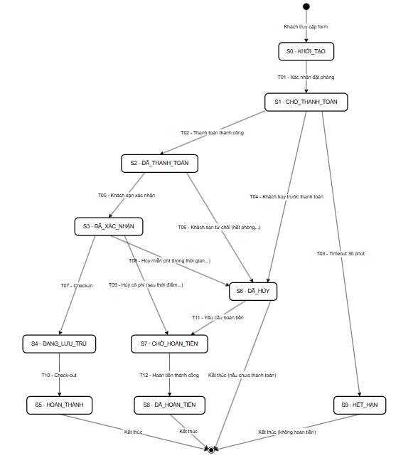
Yêu cầu 1
Sơ đồ trạng thái

Yêu cầu 2
2A – Các Chuyển Đổi HỢP LỆ (T01 – T12)
TC ID | Trạng thái ban đầu | Hành động / Sự kiện | Trạng thái kết thúc mong đợi | Dữ liệu đặc biệt | Hợp lệ? | Kết quả mong đợi chi tiết | KQ thực tế | P/F
TC_ST_001 | S0: KHỞI_TẠO | Khách nhấn "Xác nhận đặt phòng" [T01] | S1: CHỜ_THANH_TOÁN | Thông tin phòng hợp lệ, ngày hợp lệ | Hợp lệ | Hệ thống ghi nhận đặt phòng, bắt đầu đếm ngược 30 phút, hiển thị QR/link thanh toán | Hệ thống chuyển sang S1, timer 30 phút bắt đầu, hiển thị trang thanh toán | PASS
TC_ST_002 | S1: CHỜ_THANH_TOÁN | Thanh toán online thành công [T02] | S2: ĐÃ_THANH_TOÁN | Thanh toán trong vòng 30 phút | Hợp lệ | Hệ thống xác nhận thanh toán, gửi email "Đang chờ khách sạn xác nhận" | Chuyển sang S2, email xác nhận gửi đến khách | PASS
TC_ST_003 | S1: CHỜ_THANH_TOÁN | Không thanh toán sau 30 phút [T03] | S9: HẾT_HẠN | Giả lập timeout bằng mock timer | Hợp lệ | Hệ thống tự động hủy đơn, gửi thông báo "Đơn đặt phòng đã hết hạn" | Chuyển sang S9, đơn đặt phòng bị hủy tự động, thông báo gửi đến khách | PASS
TC_ST_004 | S1: CHỜ_THANH_TOÁN | Khách chủ động hủy trước khi thanh toán [T04] | S6: ĐÃ_HỦY | Khách nhấn "Hủy đặt phòng" | Hợp lệ | Hệ thống hủy đơn, không trừ tiền (chưa thanh toán), gửi xác nhận hủy qua email | Chuyển sang S6, không phát sinh phí, email hủy gửi đến khách | PASS
TC_ST_005 | S2: ĐÃ_THANH_TOÁN | Khách sạn xác nhận còn phòng [T05] | S3: ĐÃ_XÁC_NHẬN | Admin khách sạn click "Xác nhận" | Hợp lệ | Hệ thống cập nhật trạng thái, gửi email xác nhận đặt phòng thành công kèm mã booking | Chuyển sang S3, email xác nhận + mã booking gửi đến khách | PASS
TC_ST_006 | S2: ĐÃ_THANH_TOÁN | Khách sạn từ chối do hết phòng [T06] | S6: ĐÃ_HỦY | Admin click "Từ chối – Hết phòng" | Hợp lệ | Hệ thống hủy đơn, tự động kích hoạt quy trình hoàn tiền (chuyển T11) | Chuyển sang S6, hệ thống thông báo lý do từ chối và khởi tạo hoàn tiền | PASS
TC_ST_007 | S3: ĐÃ_XÁC_NHẬN | Khách đến làm thủ tục check-in [T07] | S4: ĐANG_LƯU_TRÚ | Đúng ngày check-in, xuất trình giấy tờ | Hợp lệ | Hệ thống ghi nhận check-in, cập nhật phòng "Đang sử dụng", bắt đầu tính thời gian lưu trú | Chuyển sang S4, trạng thái phòng cập nhật "Occupied" | PASS
TC_ST_008 | S3: ĐÃ_XÁC_NHẬN | Khách hủy trong thời hạn miễn phí [T08] | S6: ĐÃ_HỦY | Hủy trước 24h so với ngày check-in | Hợp lệ | Hệ thống hủy đơn miễn phí, không trừ thêm phí hủy | Chuyển sang S6, không phí hủy, email xác nhận hủy gửi đến khách | PASS
TC_ST_009 | S3: ĐÃ_XÁC_NHẬN | Khách hủy sau thời hạn, được hoàn một phần [T09] | S7: CHỜ_HOÀN_TIỀN | Hủy trong vòng 24h trước check-in | Hợp lệ | Hệ thống tính phí hủy (50%), chuyển sang chờ hoàn phần còn lại | Chuyển sang S7, hệ thống tính và hiển thị số tiền hoàn lại | PASS
TC_ST_010 | S4: ĐANG_LƯU_TRÚ | Khách làm thủ tục check-out [T10] | S5: HOÀN_THÀNH | Đúng ngày check-out, thanh toán phụ phí (nếu có) | Hợp lệ | Hệ thống ghi nhận check-out, cập nhật phòng "Trống", gửi hóa đơn cuối | Chuyển sang S5, phòng được giải phóng, hóa đơn gửi email | PASS
TC_ST_011 | S6: ĐÃ_HỦY | Khách yêu cầu hoàn tiền [T11] | S7: CHỜ_HOÀN_TIỀN | Đã thanh toán trước đó (T06 hoặc T08) | Hợp lệ | Hệ thống tiếp nhận yêu cầu hoàn tiền, chuyển sang xử lý | Chuyển sang S7, ticket hoàn tiền tạo thành công | PASS
TC_ST_012 | S7: CHỜ_HOÀN_TIỀN | Hoàn tiền thành công [T12] | S8: ĐÃ_HOÀN_TIỀN | Bộ phận kế toán xử lý thành công | Hợp lệ | Hệ thống xác nhận hoàn tiền, gửi thông báo số |  | PASS

2B – Các Chuyển Đổi KHÔNG HỢP LỆ (Invalid Transitions)
TC ID | Trạng thái ban đầu | Hành động thử nghiệm | Trạng thái kết thúc mong đợi | Hợp lệ? | Kết quả mong đợi chi tiết | KQ thực tế | P/F
TC_ST_INV_001 | S0: KHỞI_TẠO | Thử check-in trực tiếp (bỏ qua xác nhận và thanh toán) | Vẫn ở S0, báo lỗi | Không hợp lệ | Hệ thống từ chối, hiển thị lỗi "Chưa xác nhận đặt phòng" | Hệ thống chặn hành động, không chuyển trạng thái, hiển thị thông báo lỗi | PASS
TC_ST_INV_002 | S5: HOÀN_THÀNH | Thử thanh toán lại sau khi đã check-out | Vẫn ở S5, báo lỗi | Không hợp lệ | Hệ thống từ chối, đơn đã hoàn thành không thể tiếp tục xử lý | Hệ thống chặn, hiển thị "Đơn đặt phòng đã hoàn thành" | PASS
TC_ST_INV_003 | S4: ĐANG_LƯU_TRÚ | Thử hủy đặt phòng khi đang ở khách sạn | Vẫn ở S4, báo lỗi | Không hợp lệ | Hệ thống từ chối, khách đang lưu trú không thể hủy đặt phòng | Hệ thống chặn hành động hủy, hiển thị "Không thể hủy khi đang lưu trú" | PASS
TC_ST_INV_004 | S9: HẾT_HẠN | Thử thanh toán sau khi đơn đã hết hạn | Vẫn ở S9, báo lỗi | Không hợp lệ | Hệ thống từ chối thanh toán, đơn đã expired không thể khôi phục | Hệ thống chặn, hiển thị "Đơn đặt phòng đã hết hạn, vui lòng đặt phòng mới" | PASS
TC_ST_INV_005 | S5: HOÀN_THÀNH | Thử check-in lại sau khi đã check-out | Vẫn ở S5, báo lỗi | Không hợp lệ | Hệ thống từ chối, đơn đã kết thúc không thể check-in lại | Hệ thống chặn, hiển thị "Đơn đặt phòng đã hoàn thành" | P

Yêu cầu 3
Câu 3.1: Với 12 chuyển đổi hợp lệ, bao nhiêu test case là đủ tối thiểu cho "all-transitions coverage"?
Trả lời:

All-transitions coverage (hay còn gọi là 0-switch coverage) yêu cầu mỗi chuyển đổi (transition) phải được thực thi ít nhất một lần.

Với 12 chuyển đổi hợp lệ (T01–T12), cần tối thiểu 12 test case – mỗi TC bao phủ đúng 1 transition.

Tuy nhiên, trong thực tế, nhiều transitions nằm trên cùng một luồng, nên có thể gộp chúng:
Luồng test | Transitions bao phủ | Số TC
Luồng Happy Path: S0→S1→S2→S3→S4→S5 | T01, T02, T05, T07, T10 | 1 TC (luồng)
Luồng Hủy không hoàn tiền: S0→S1→S6 | T01, T04 | 1 TC
Luồng Timeout: S0→S1→S9 | T01, T03 | 1 TC
Luồng KS từ chối + hoàn tiền: S2→S6→S7→S8 | T06, T11, T12 | 1 TC
Luồng Hủy có phí: S3→S7→S8 | T09, T12 | 1 TC
Luồng Hủy miễn phí: S3→S6 | T08 | 1 TC

Kết luận: Có thể đạt all-transitions coverage với tối thiểu 6–7 TC nếu gộp các transitions trên cùng luồng. Tuy nhiên theo chuẩn Black-box testing, nên tách riêng 12 TC (mỗi transition 1 TC) để dễ định vị lỗi khi có TC fail.

2.1
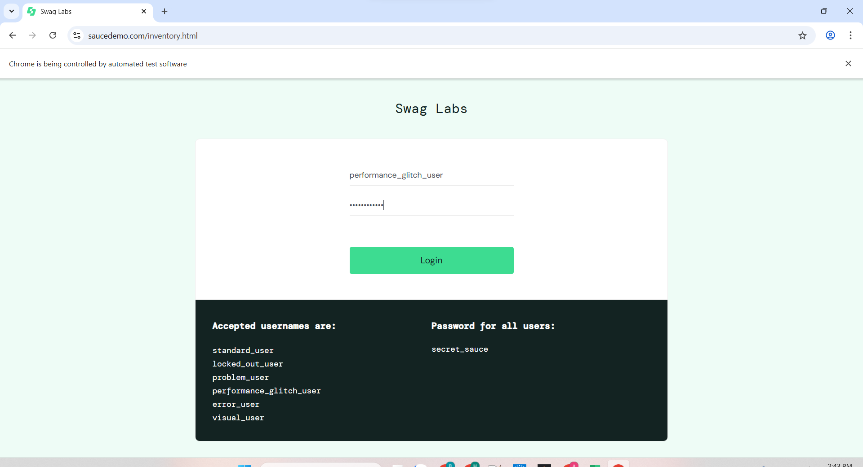
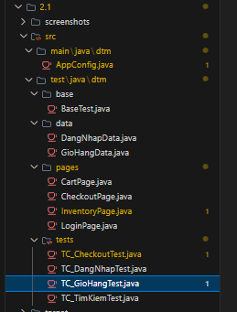
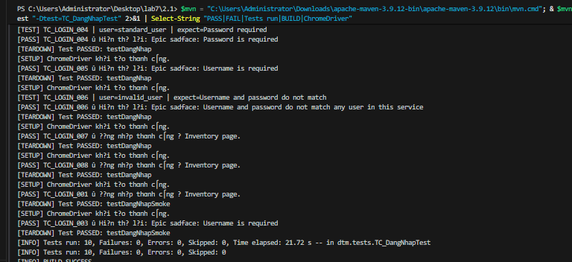

2.2
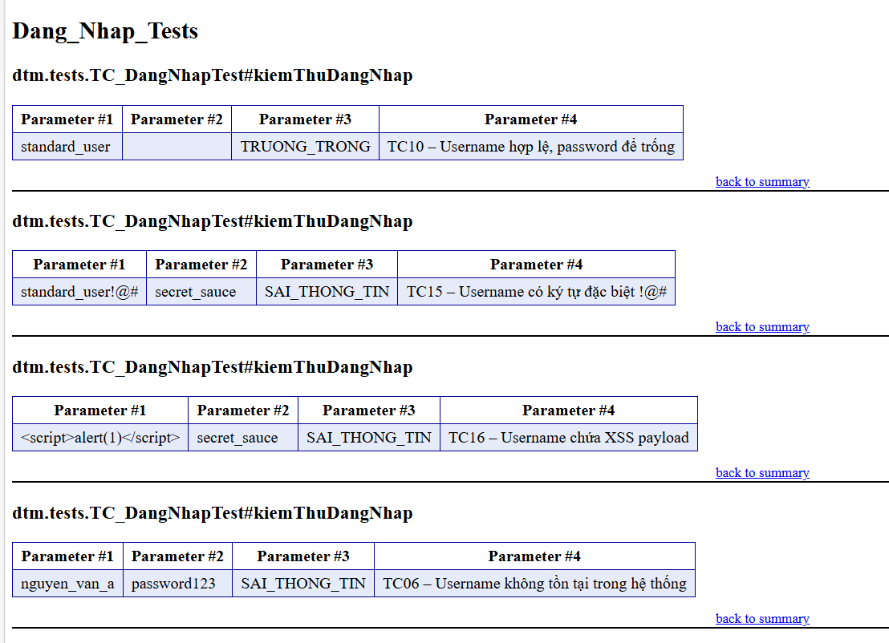
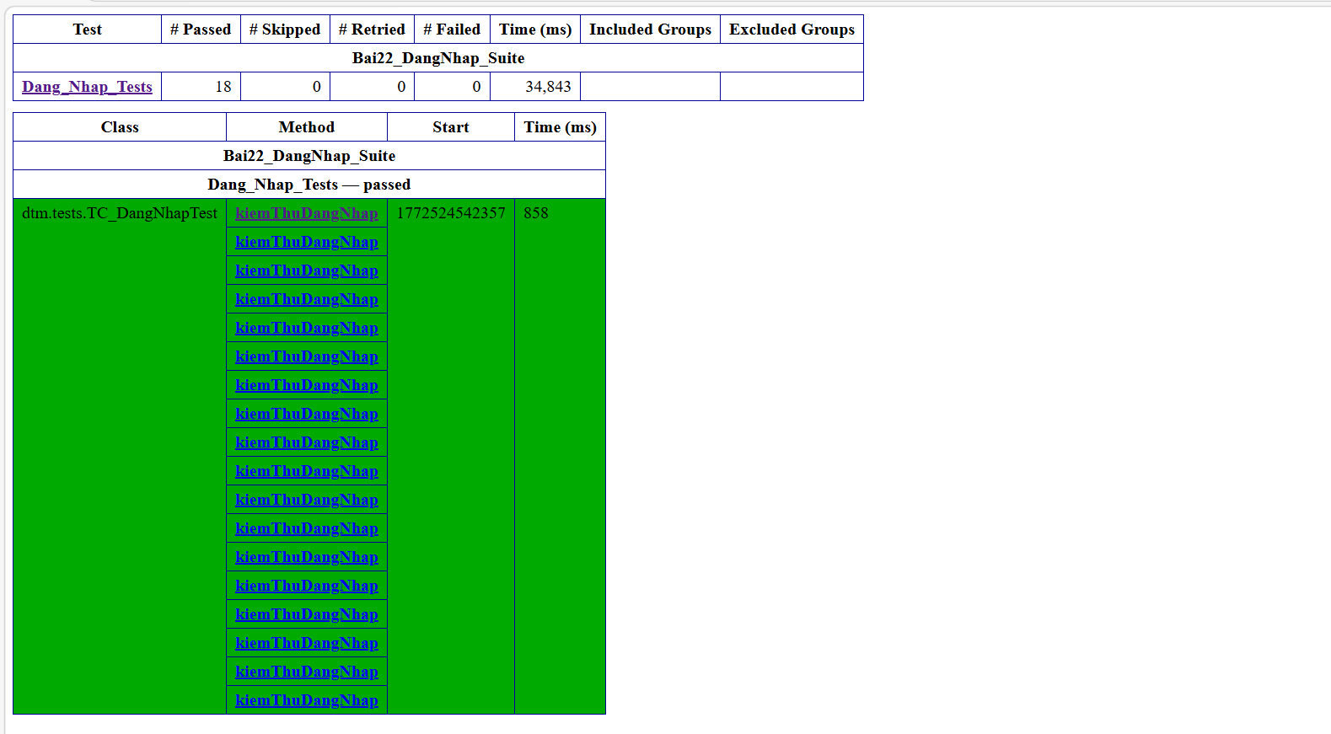

Bảng Test Case Thiết Kế với KQ Thực Tế
Nhóm 1: Tài khoản HOP LE (THANH_CONG)
TC ID | Username | Password | Ket qua mong doi | KQ thuc te | P/F
TC01 | standard_user | secret_sauce | Chuyen vao /inventory.html | URL = saucedemo.com/inventory.html, trang san pham hien thi day du | PASS
TC02 | problem_user | secret_sauce | Chuyen vao /inventory.html (UI loi) | URL = /inventory.html, vao duoc trang du anh san pham bi loi | PASS
TC03 | performance_glitch_user | secret_sauce | Chuyen vao /inventory.html (cham) | URL = /inventory.html sau 5-6 giay tai trang (wait 20s du) | PASS
TC04 | error_user | secret_sauce | Chuyen vao /inventory.html | URL = /inventory.html, dang nhap thanh cong

Nhóm 2: Tài khoản BI KHOA
TC ID | Username | Password | Ket qua mong doi | KQ thuc te | P/F
TC05 | locked_out_user | secret_sauce | O lai trang login, loi "locked out" | Hien thi: "Epic sadface: Sorry, this user has been locked out." | PASS

Nhóm 3: Tài khoản KHONG TON TAI / Sai thông tin
TC ID | Username | Password | Ket qua mong doi | KQ thuc te | P/F
TC06 | nguyen_van_a | password123 | O lai login, loi "do not match" | "Epic sadface: Username and password do not match any user in this service" | PASS
TC07 | standard_user | wrong_password | O lai login, loi "do not match" | "Epic sadface: Username and password do not match any user in this service" | PASS
TC08 | khong_ton_tai | khong_ton_tai | O lai login, loi "do not match" | "Epic sadface: Username and password do not match any user in this service" | PASS

Nhóm 4: Trường TRONG
TC ID | Username | Password | Ket qua mong doi | KQ thuc te | P/F
TC09 | (trong) | secret_sauce | O lai login, loi "Username is required" | "Epic sadface: Username is required" | PASS
TC10 | standard_user | (trong) | O lai login, loi "Password is required" | "Epic sadface: Password is required" | PASS
TC11 | (trong) | (trong) | O lai login, loi "Username is required" | "Epic sadface: Username is required" | PASS

Nhóm 5: Ký tự ĐẶC BIỆT / Khoảng trắng
TC ID | Username | Password | Ket qua mong doi | KQ thuc te | P/F
TC12 | " standard_user" (leading space) | secret_sauce | O lai login, loi "do not match" | Khoang trang dau lam username khong khop → loi "do not match" | PASS
TC13 | "standard_user " (trailing space) | secret_sauce | O lai login, loi "do not match" | Khoang trang cuoi lam username khong khop → loi "do not match" | PASS
TC14 | "standard user" (space giua) | secret_sauce | O lai login, loi "do not match" | Username co space giua khong ton tai → loi "do not match" | PASS
TC15 | standard_user!@# | secret_sauce | O lai login, loi "do not match" | Ky tu dac biet cuoi username → loi "do not match" | PASS
TC16 | <script>alert(1)</script> | secret_sauce | O lai login, loi "do not match" | XSS payload khong thuc thi, he thong xu ly nhu username thuong → loi "do not match" | PASS

Nhóm 6: Giá trị NULL
TC ID | Username | Password | Ket qua mong doi | KQ thuc te | P/F
TC17 | null | secret_sauce | Khong crash, o lai trang login | Xu ly null an toan: khong goi sendKeys(), truong trong → o lai trang login | PASS
TC18 | standard_user | null | Khong crash, o lai trang login | Xu ly null an toan: khong goi sendKeys(), truong trong → o lai trang login | PASS

2.3
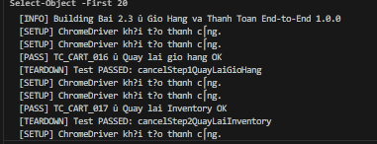
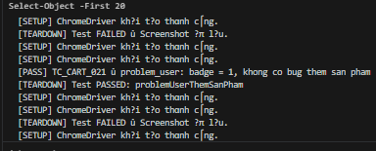
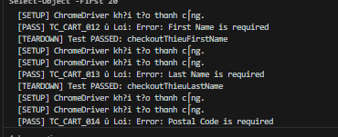
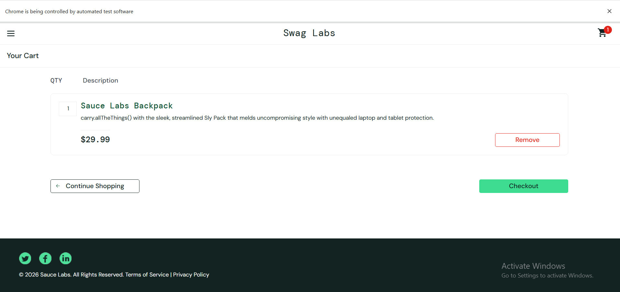

2.3A
TC ID | Tiêu đề Test Case | Tiền điều kiện | Bước thực hiện | Kết quả mong đợi
TC_CART_001 | Thêm 1 sản phẩm – badge = 1 | Đã đăng nhập, ở inventory | Click [Add to cart] Sauce Labs Backpack | Badge hiển thị số 1
TC_CART_002 | Thêm 3 sản phẩm – badge = 3 | Đã đăng nhập, ở inventory | Click [Add to cart] 3 sản phẩm bất kỳ | Badge = 3
TC_CART_003 | Thêm tất cả 6 sản phẩm – badge = 6 | Đã đăng nhập, ở inventory | Click [Add to cart] cả 6 sản phẩm | Badge = 6
TC_CART_004 | Giỏ hàng hiển thị đúng sản phẩm đã thêm | Đã thêm 2 sản phẩm | Vào /cart.html, kiểm tra danh sách | Danh sách khớp với 2 sản phẩm đã thêm
TC_CART_005 | Xóa 1 sản phẩm – badge giảm 1 | Đã thêm 2 sản phẩm | Vào giỏ, click [Remove] 1 sản phẩm | Badge giảm từ 2 → 1
TC_CART_006 | Xóa hết – badge biến mất (0) | Đã thêm 3 sản phẩm | Click [Remove] tất cả | Giỏ trống, badge = 0
TC_CART_007 | Giỏ trống – nút Checkout vẫn hiển thị | Chưa thêm sản phẩm | Vào /cart.html | Nút Checkout hiện nhưng giỏ rỗng
TC_CART_008 | Sort A → Z – Backpack đầu tiên | Đã đăng nhập | Chọn Sort "Name (A to Z)" | Sản phẩm đầu = "Sauce Labs Backpack"
TC_CART_009 | Sort Z → A – T-Shirt đầu tiên | Đã đăng nhập | Chọn Sort "Name (Z to A)" | Sản phẩm đầu = "Test.allTheThings() T-Shirt"
TC_CART_010 | Sort Price low→high – thứ tự giá tăng dần | Đã đăng nhập | Chọn Sort "Price (low to high)" | Mỗi giá[i] ≤ giá[i+1] cho tất cả sản phẩm
TC_CART_011 | Sort Price high→low – thứ tự giá giảm dần | Đã đăng nhập | Chọn Sort "Price (high to low)" | Mỗi giá[i] ≥ giá[i+1] cho tất cả sản phẩm
TC_CART_012 | Checkout – để trống First Name → lỗi | Đã thêm sản phẩm, vào Step 1 | Nhập Last Name + Zip, để trống First Name, click Continue | Thông báo "First Name is required"
TC_CART_013 | Checkout – để trống Last Name → lỗi | Đã thêm sản phẩm, vào Step 1 | Nhập First Name + Zip, để trống Last Name, click Continue | Thông báo "Last Name is required"
TC_CART_014 | Checkout – để trống Zip Code → lỗi | Đã thêm sản phẩm, vào Step 1 | Nhập First Name + Last Name, để trống Zip, click Continue | Thông báo "Postal Code is required"
TC_CART_015 | Checkout – điền đủ thông tin → Step 2 | Đã thêm sản phẩm, vào Step 1 | Điền đủ First Name, Last Name, Zip ("70000") | Chuyển sang /checkout-step-two.html
TC_CART_016 | Cancel Step 1 → quay lại /cart.html | Đang ở Step 1 | Click nút [Cancel] | URL = /cart.html, giỏ hàng còn nguyên
TC_CART_017 | Cancel Step 2 → quay lại /inventory.html | Đang ở Step 2 | Click nút [Cancel] | URL = /inventory.html
TC_CART_018 | Đặt hàng thành công – hiện "Thank you" | Đang ở Step 2 | Click [Finish] | Màn hình hiển thị "Thank you for your order!"
TC_CART_019 | Sau đặt hàng – Back Home – giỏ reset = 0 | Đã hoàn thành đặt hàng | Click [Back Home] | URL = /inventory.html, badge = 0
TC_CART_020 | Kiểm tra tính toán: Tax 8%, Total = ItemTotal + Tax | Đã thêm 3 sản phẩm, vào Step 2 | Đọc Item total, Tax, Total | Tax ≈ ItemTotal × 8% (±0.01), Total = ItemTotal + Tax
TC_CART_021 | problem_user – thêm sản phẩm, ghi nhận bug | Đăng nhập bằng problem_user | Thêm 1 sản phẩm, kiểm tra badge | Ghi nhận nếu badge ≠ 1 hoặc có exception

2.3B
@FindBy(className = "product_sort_container")
private WebElement sortDropdown;
@FindBy(css = "button[id^='add-to-cart']")
private List<WebElement> addToCartButtons;
@FindBy(css = "button[id^='remove']")
private List<WebElement> removeButtons;
@FindBy(className = "shopping_cart_badge")
private WebElement cartBadge;
@FindBy(className = "shopping_cart_link")
private WebElement cartLink;

public class TC_GioHangTest extends BaseTest {
InventoryPage inventoryPage;
CartPage cartPage;
@BeforeMethod
public void chuanBi(Method method) {
super.setUp(method);
// Dang nhap truoc moi test
new LoginPage(getDriver()).moTrang(URL).dangNhap(USER, PASS);
inventoryPage = new InventoryPage(getDriver());
}
@Test(groups="smoke") void themMotSanPham() { /* TC_CART_001 */ }
@Test(groups="smoke") void them3SanPham() { /* TC_CART_002 */ }
@Test void xoaHetSanPham() { /* TC_CART_006 */ }
@Test void sortGiaTangDan() { /* TC_CART_010 */ }
// ... them >= 10 test method
}

2.3C
@Test(description = "TC_CART_020: Kiem tra tong tien chinh xac")
public void kiemTraTongTien() {
// Them it nhat 3 san pham co gia khac nhau
inventoryPage.themSanPhamTheoTen("Sauce Labs Backpack"); // $29.99
inventoryPage.themSanPhamTheoTen("Sauce Labs Bike Light"); // $9.99
inventoryPage.themSanPhamTheoTen("Sauce Labs Onesie"); // $7.99
// Vao checkout step 2
cartPage = inventoryPage.diDenGioHang();
CheckoutPage co = cartPage.nhanCheckout();
co.nhapThongTin("Nguyen", "Van A", "70000").nhanContinue();
// Lay gia tri tu trang
double itemTotal = co.layItemTotal(); // $47.97
double tax = co.layTax(); // $3.84
double total = co.layTotal(); // $51.81
// Assert Tax = ItemTotal x 8% (sai so <= 0.01)
Assert.assertTrue(Math.abs(tax - itemTotal * 0.08) < 0.01);
// Assert Total = ItemTotal + Tax (sai so <= 0.01)
Assert.assertTrue(Math.abs(total - (itemTotal + tax)) < 0.01);
}

